Vendite
Voce | Importo
Trasferte | 450.00 €
Materiale ufficio | 120.00 €
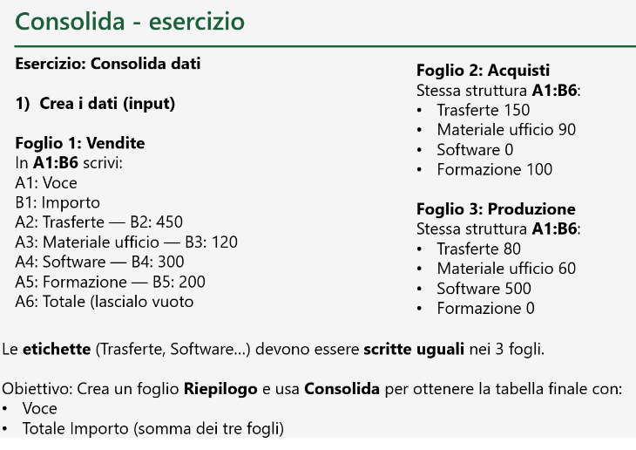
Software | 300.00 €
Formazione | 200.00 €
Totale

